Summary table
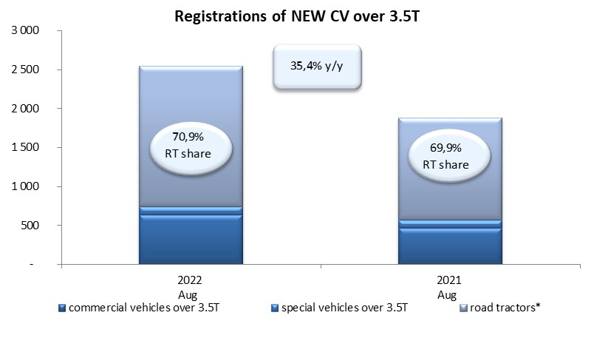
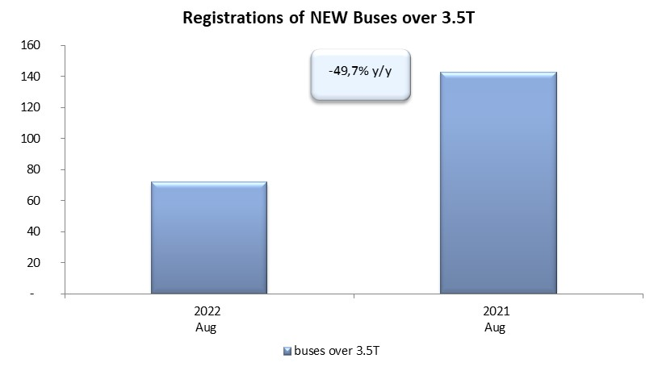
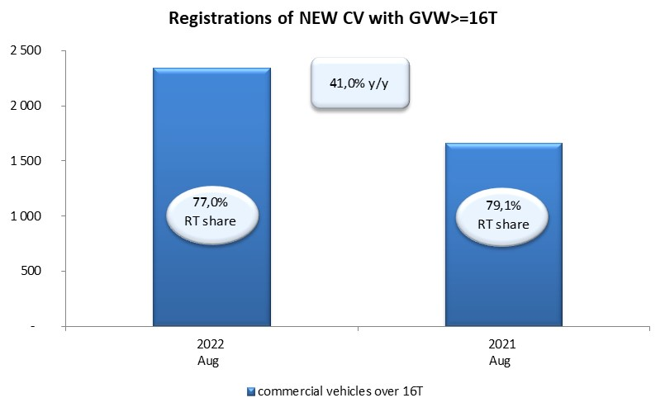
PZPM based on CEP (Central Register of Vehicles) |  |  |  |  |  | 05/09/2022
 |  |  |  |  |  | units
FIRST REGISTRATIONS OF NEW COMMERCIAL VEHICLES OVER 3.5T
 | 2022 Aug | 2021 Aug | % change y/y | 2022 Jan - Aug | 2021 Jan - Aug | % change y/y
CV - TOTAL | 2,547 | 1,881 | 35.4% | 20,714 | 20,567 | 0.7%
commercial vehicles over 3.5T | 633 | 469 | 35.0% | 4,680 | 4,245 | 10.2%
special vehicles over 3.5T | 108 | 97 | 11.3% | 628 | 509 | 23.4%
road tractors* | 1,806 | 1,315 | 37.3% | 15,406 | 15,813 | -2.6%
BUSES - TOTAL | 72 | 143 | -49.7% | 757 | 957 | -20.9%
COMMERCIAL VEHICLES - TOTAL | 2,619 | 2,024 | 29.4% | 21,471 | 21,524 | -0.2%
*/ For 2021 the data does not cover new registrations of domestic producers their own brands

